关系图
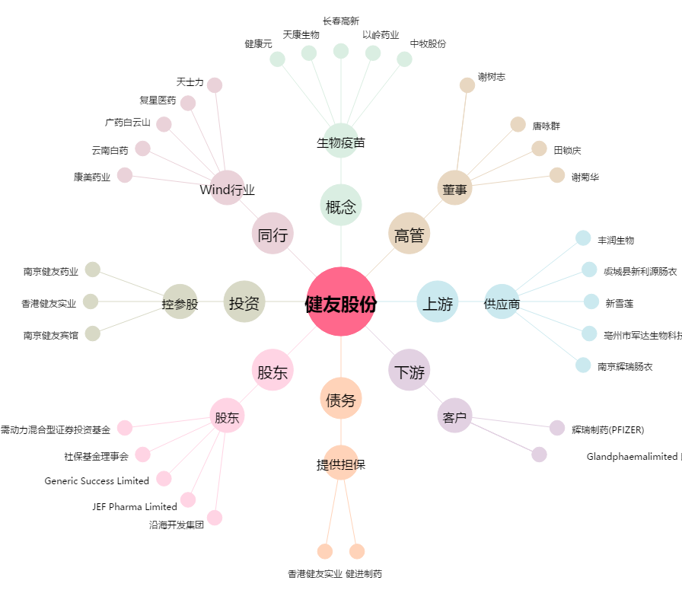
健友股份[603707.SH] - 关系概览图

